检测记录
检验项目 | 窗口镜（RSCK）中高频误差检测记录
产品名称 |  | 测试时间
测试环境 | 温度： | 湿度：
测试样品 | 编号：1# | 规格： | 数量：
测试要求
测试依据
测试工具
测试方法和过程
测试结果 | 窗口镜1# 1面： 窗口镜1# 2面:
检验员 |  | 检验日期 | 年 月 日
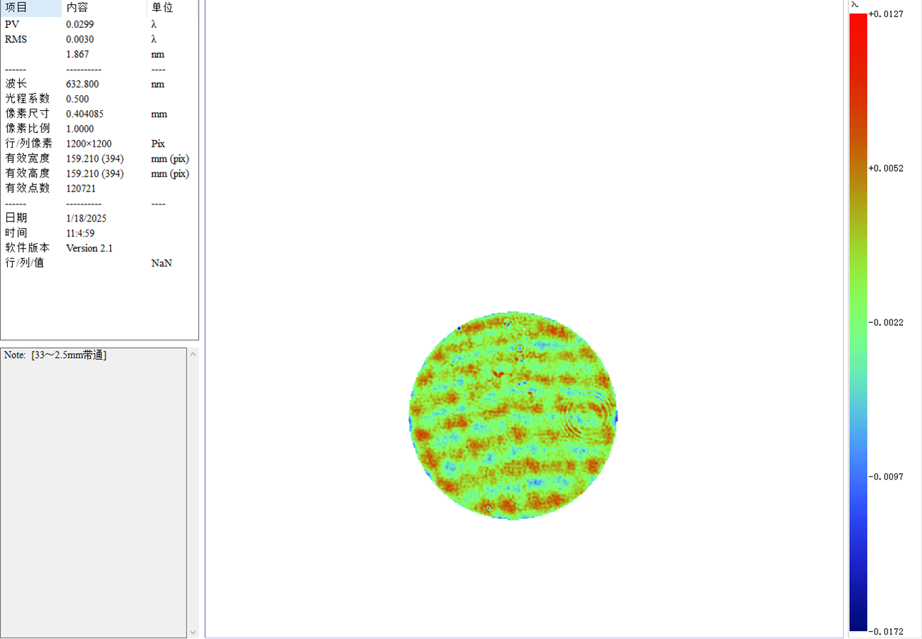
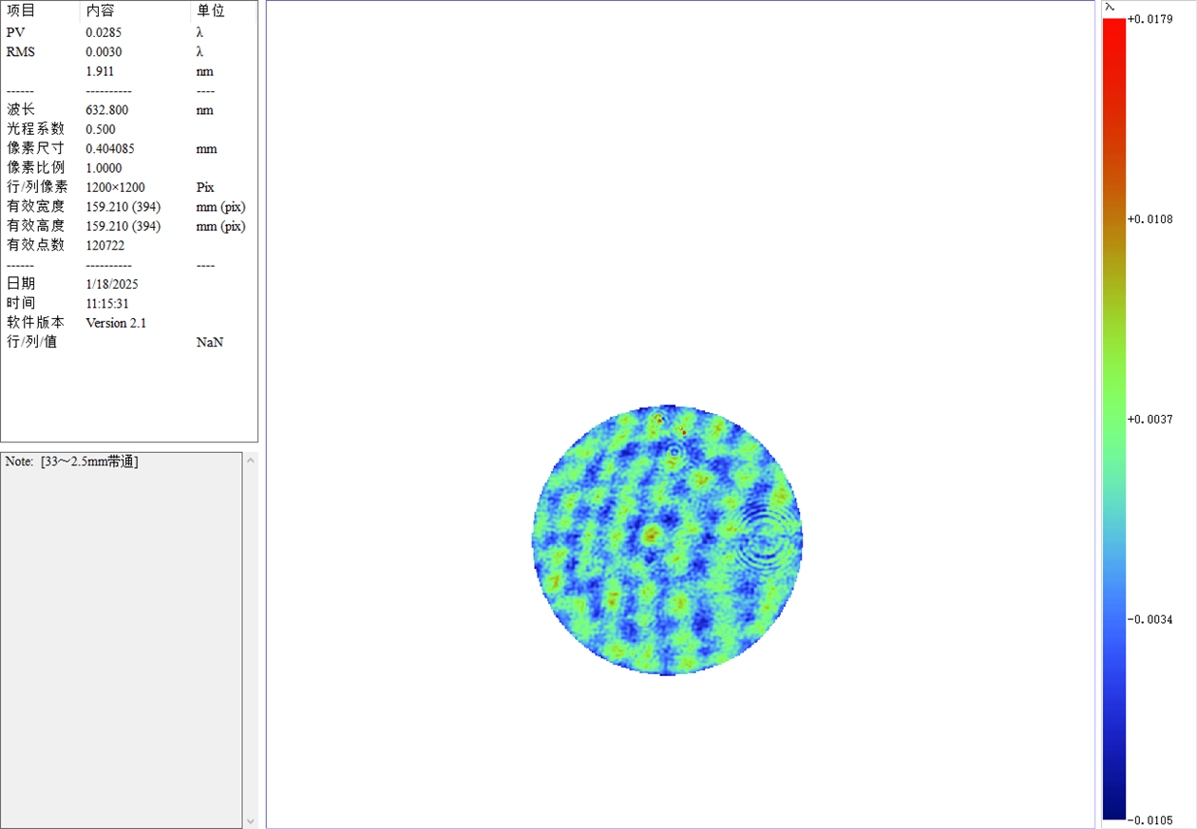

 | 图1 窗口镜 1# 1面中高频误差 |  |  | 图2 窗口镜 1# 2面中高频误差
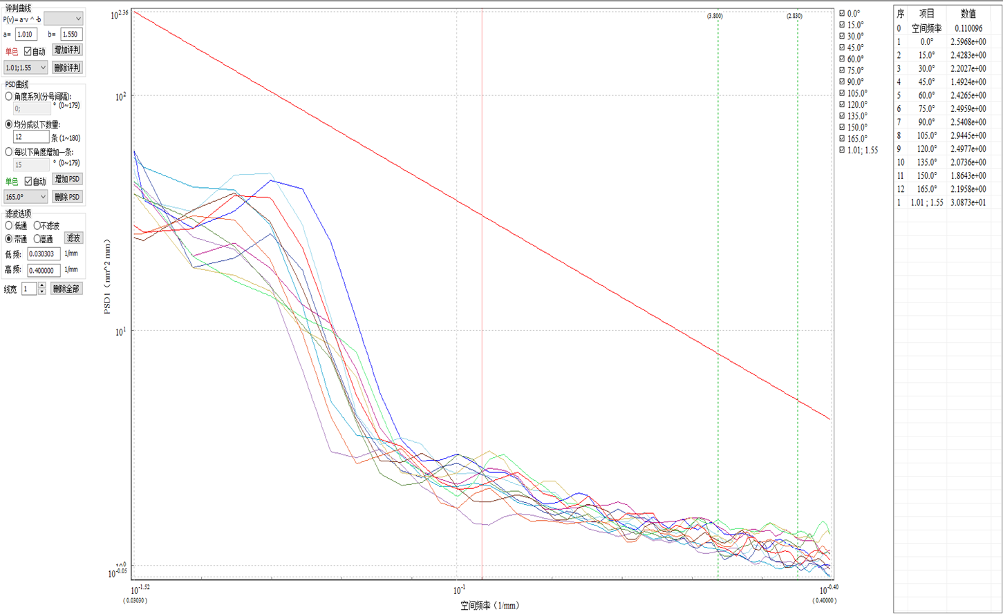

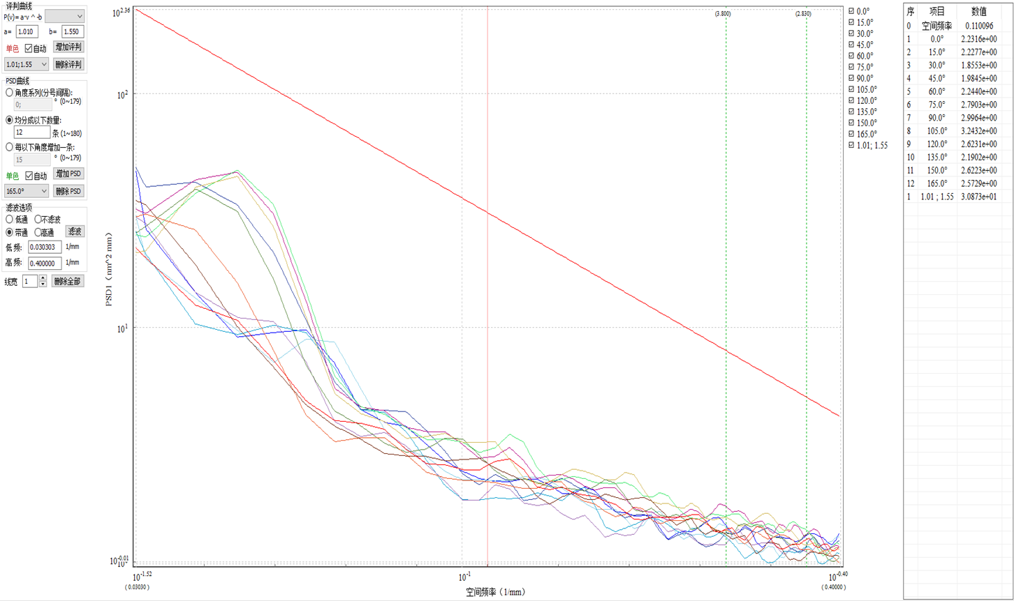

 |  |  |  | 图4 窗口镜 1# 2面功率谱密度曲线
 | 图3 窗口镜 1# 1面功率谱密度曲线

